期货合约RIC Rule - COMEX+NYMEX+TCE
RIC RULES TO BUILD FUTURES CONTRACTS
期货合约编码规则

 | 交易所 |  | 合约名称_EN | 合约链代码 | 主力合约
 | 芝加哥商品交易所 | COMEX | Silver 白银期货 | 0#SI: | SIv1
 | 纽约商品交易所 | NYMEX | Palladium 钯金期货 | 0#PA: | PAv1
 |  |  | Platinum futures 铂金期货 | 0#PL: | PLv1
 | 东京商品交易所 | TCE | Rubber 橡胶期货 | 0#JRU: | JRUv1

 | 关于代码的几点说明
 | - 对于每个合约，可以通过链代码(以0#开头的代码)查询所有当前在市交易合约。

 | - 每一个到期月份合约也有自己唯一的路透代码(RIC)，命名规则将在下面介绍。
 | - 路透针对所有合约编制c1连续合约代码，RIC构建方式为根代码Root加上c1，表示continuation month 1。连续合约在到期后自动切换至下个合约。
 | - 路透针对市场上交易活跃的合约编制连续主力合约v1或cv1代码，RIC构建方式为根代码加上cv1，表示volume continuation month 1。
 | 两种类型主力合约的换月(rollover)规则如下：
 | 1) v1类型主力合约：每日收盘后对所有到期月份交易量进行统计，若次主力合约上日成交量超过主力合约，则在次日开盘前主力合约完成切换。
 | 2) cv1类型主力合约：当连续两个交易日当前次主力合约日成交量均超过当前主力合约日成交量时，主力合约自动切换。
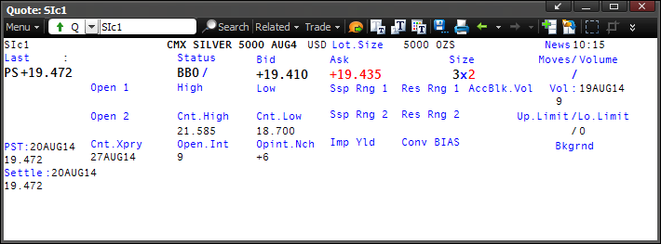

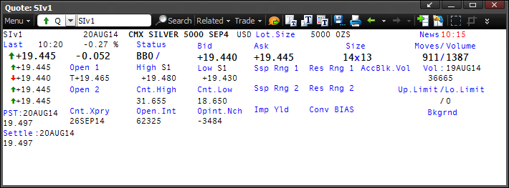

 | 期货合约RIC编码规则
 | RIC for Active Futures = Root Code + Delivery Month Code + Expiry Year Code
 | 期货合约RIC = 根代码(COMEX白银为SI) + 交割月份代码(对照表如下，如9月则为U) + 到期年份代码最后一位数字(如2014年则为4)。
 | 即2014年9月到期的COMEX白银期货合约代码为SIU4。

 | Root | Code
 | COMEX Silver | SI

 | Delivery Month | Code
 | Jan | F
 | Feb | G
 | Mar | H
 | Apr | J
 | May | K
 | Jun | M
 | Jul | N
 | Aug | Q
 | Sep | U
 | Oct | V
 | Nov | X
 | Dec | Z

 | 根据以上定义，目前COMEX白银期货挂牌合约路透代码RIC与到期月份关系如下。
 | 链代码 | 0#SI:

 | 具体合约RIC | 到期月份
 | SIQ4 | AUG4
 | SIU4 | SEP4
 | SIV4 | OCT4
 | SIZ4 | DEC4
 | SIF5 | JAN5
 | SIH5 | MAR5
 | SIK5 | MAY5
 | SIN5 | JUL5
 | SIU5 | SEP5
 | SIZ5 | DEC5
 | SIF6 | JAN6
 | SIH6 | MAR6
 | SIK6 | MAY6
 | SIN6 | JUL6
 | SIZ6 | DEC6
 | SIN7 | JUL7
 | SIZ7 | DEC7
 | SIN8 | JUL8
 | SIZ8 | DEC8
 | SIN9 | JUL9

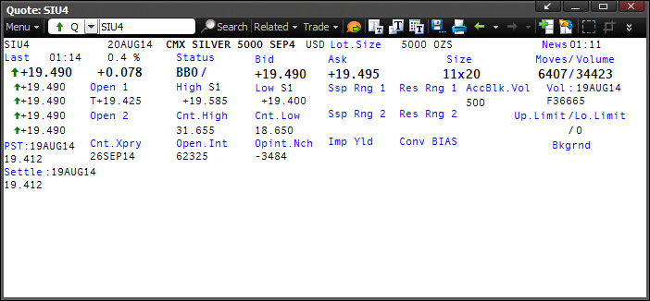
 | 期货合约常用字段
 | FID Acronym 字段名称 | FID # 字段编号 | Data Type 字段类型 | Description 描述 | Sample FIDs 字段范例
 | DSPLY_NAME | 1900-01-03 00:00:00 | ALPHANUMERIC | 金融工具名称 | SILVER 5000 SEP4
 | TIMACT | 5 | TIME | 最新价的时间(以GMT时间表示) | 1:14:00
 | PRIMACT_1 | 1901-01-27 00:00:00 | PRICE | 最新价 | 1900-01-19 11:45:36
 | PRIMACT_2 | 1901-01-28 00:00:00 | PRICE | 倒数第二笔价格 | 1900-01-19 11:45:36
 | PRIMACT_3 | 1901-01-29 00:00:00 | PRICE | 倒数第三笔价格 | 1900-01-19 11:45:36
 | PRIMACT_4 | 1901-01-30 00:00:00 | PRICE | 倒数第四笔价格 | 1900-01-19 11:45:36
 | PRIMACT_5 | 1901-01-31 00:00:00 | PRICE | 倒数第五笔价格 | 1900-01-19 11:45:36
* | ACT_TP_1 | 1900-09-26 00:00:00 | ENUMERATED | 最新价类型 | ↑
* | ACT_TP_2 | 1900-09-27 00:00:00 | ENUMERATED | 倒数第二笔价格类型 | ↑
* | ACT_TP_3 | 1900-09-28 00:00:00 | ENUMERATED | 倒数第三笔价格类型 | ↑
* | ACT_TP_4 | 1900-09-29 00:00:00 | ENUMERATED | 倒数第四笔价格类型 | ↑
* | ACT_TP_5 | 1900-09-30 00:00:00 | ENUMERATED | 倒数第五笔价格类型 | ↑
 | NETCHNG_1 | 1900-01-11 00:00:00 | PRICE | 涨跌. TRDPRC_1(FID6)与HST_CLOSE(FID21)的差值,TRDPRC_1更新非零值时本字段进行实时计算更新. | 1:52:19
 | HIGH_1 | 1900-01-12 00:00:00 | PRICE | 日最高成交价 | 1900-01-19 14:02:24
 | LOW_1 | 1900-01-13 00:00:00 | PRICE | 日最低成交价 | 1900-01-19 09:36:00
 | PRCTCK_1 | 1900-01-14 00:00:00 | ENUMERATED | 交易方向符号, 和上笔交易相比的交易方向. 显示为U(UP上箭头/up tick or zero uptick): 当TRDPRC_1(FID6)大于前值, 若FID6前值为空, 则判别标准为FID6大于PRV_LAST(FID762). 显示为D(DOWN下箭头/down tick or zero downtick): 当TRDPRC_1(FID6)小于前值, 若FID6前值为空, 则判别标准为FID6小于PRV_LAST(FID762). 显示为空(unchanged tick): 当TRDPRC_1(FID6)等于前值, 若FID6前值为空, 则判别标准为FID6小于PRV_LAST(FID762). | ↑
 | CURRENCY | 1900-01-15 00:00:00 | ENUMERATED | 金融工具报价货币 | USD
 | TRADE_DATE | 1900-01-16 00:00:00 | DATE | 最新价TRDPRC_1的成交日期. 若ACVOL_1(FID32)>0则本字段更新. | 2014-08-21
 | TRDTIM_1 | 1900-01-18 00:00:00 | TIME | 最新价TRDPRC_1的成交时间. 若ACVOL_1(FID32)>0则本字段更新. | 1:14:00
 | HST_CLOSE | 1900-01-21 00:00:00 | PRICE | 上收盘价. | 1900-01-19 09:53:16
 | BID | 1900-01-22 00:00:00 | PRICE | 最新买价. | 1900-01-19 11:45:36
 | BID_1 | 1900-01-23 00:00:00 | PRICE | 倒数第二笔买价. | 1900-01-19 11:45:36
 | BID_2 | 1900-01-24 00:00:00 | PRICE | 倒数第三笔买价. | 1900-01-19 11:45:36
 | ASK | 1900-01-25 00:00:00 | PRICE | 最新卖价 | 1900-01-19 11:52:48
 | ASK_1 | 1900-01-26 00:00:00 | PRICE | 倒数第二笔卖价. | 1900-01-19 11:52:48
 | ASK_2 | 1900-01-27 00:00:00 | PRICE | 倒数第三笔卖价. | 1900-01-19 11:52:48
 | BIDSIZE | 1900-01-30 00:00:00 | INTEGER | 最新买价对应的买量 | 1900-01-11 00:00:00
 | ASKSIZE | 1900-01-31 00:00:00 | INTEGER | 最新卖价对应的卖量 | 1900-01-20 00:00:00
 | ACVOL_1 | 1900-02-01 00:00:00 | INTEGER | 当日交易量 | 1994-03-30 00:00:00
 | CONTR_MNTH | 1900-02-10 00:00:00 | ALPHANUMERIC | 交割月份, 如:DEC4 | SEP4
 | OPEN1 | 1900-02-16 00:00:00 | PRICE | 开盘价 | 1900-01-19 10:12:00
 | TRD_UNITS | 1900-02-22 00:00:00 | ENUMERATED | 金融工具报价精度 (0.1, 0.01等) | 3DP
 | LOTSZUNITS | 1900-02-23 00:00:00 | ENUMERATED | 合约交易单位 (物理单位) 如: 克, 吨, 昂色OZS等, 需要结合FID198数量单位一起看, 如1000克/手, 5吨/手等. | OZS
 | PCTCHNG | 1900-02-25 00:00:00 | PRICE | 涨跌百分比. 根据最新价TRDPRC_1(FID6)与HST_CLOSE(FID21)差值计算更新. | 9:36:00
 | LOCHIGH | 1900-03-02 00:00:00 | PRICE | 历史最高价 | 1900-01-31 15:43:12
 | LOCLOW | 1900-03-03 00:00:00 | PRICE | 历史最低价 | 1900-01-18 15:36:00
 | OPINT_1 | 1900-03-04 00:00:00 | INTEGER | 未平仓量 | 2070-08-20 00:00:00
 | OPINTNC | 1900-03-05 00:00:00 | INTEGER | 未平仓量较前值变动. 若OPINT_1(FID64)或者OPINT_2 (FID368) 有更新时, 则本字段更新值为OPINT_1 (FID64) - OPINT_2 (FID 368), 本字段可以为负值. | -3484
 | EXPIR_DATE | 1900-03-07 00:00:00 | DATE | 到期日 | 2014-09-26 00:00:00
 | SETTLE | 1900-03-10 00:00:00 | PRICE | 上结算价. | 1900-01-19 09:53:16
 | UPLIMIT | 1900-03-15 00:00:00 | PRICE | 当日涨停板. 价格波动限制参见交易所合约文本规定. | 0:00:00
 | LOLIMIT | 1900-03-16 00:00:00 | PRICE | 当日跌停板. 价格波动限制参见交易所合约文本规定. | 0:00:00
 | HSTCLSDATE | 1900-03-19 00:00:00 | DATE | 上收盘价日期. 收盘价栏位HST_CLOSE(FID21)对应的日期. | 2014-08-19
 | TRDVOL_1 | 1900-06-26 00:00:00 | INTEGER | 最新成交量. 即TRDPRC_1(FID6)对应的成交量, 更新方法为(Incoming FID32 - Current FID32) | 1900-01-01 00:00:00
 | LOT_SIZE_A | 1900-07-16 00:00:00 | PRICE | 合约交易单位 (数字部分) 如: 1000, 5等, 需要结合FID198数量单位一起看, 如1000克/手, 5吨/手等. | 1913-09-08 00:00:00
 | SETTLEDATE | 1900-10-14 00:00:00 | DATE | 结算价对应日期. 结算价栏位SETTLE(FID70)对应的日期. | 2014-08-19
 | VOL_DATE | 1901-01-26 00:00:00 | DATE | HST_VOL(21)对应的日期 | 2014-08-19
 | RDN_EXCHD2 | 1904-09-04 00:00:00 | ENUMERATED | 交易所名称, 如: CMX | CMX
 | *枚举字段, 返回值见含义见注释

 | *注释
 | FID Details
 | FID No | FID Name | FID Acronym | Description
 | 1900-09-26 00:00:00 | ACT_TP_1 | ACT TYPE 1 | For each of the last activity fields defined in PRIMACT_1 to PRIMACT_5 an associated activity indicator which indicates the nature of the last activity field.

 | Enumerated Values
 | Value | IDN String | Description
 | 0:00:00 | " " | undefined or unknown
 | 1900-01-01 00:00:00 | " " | trade price, no tick
 | 1900-01-02 00:00:00 | " U" | trade price, up tick or zero up tick
 | 1900-01-02 00:00:00 | #20DE# | trade price, up tick or zero up tick
 | 1900-01-03 00:00:00 | " D" | trade price, down tick or zero down tick
 | 1900-01-03 00:00:00 | #20FE# | trade price, down tick or zero down tick
 | 1900-01-04 00:00:00 | " S" | settlement price
 | 1900-01-05 00:00:00 | "OB" | first half of open range, bid price
 | 1900-01-06 00:00:00 | "OA" | first half of open range, ask price
 | 1900-01-07 00:00:00 | "OT" | first half of open range, trade price
 | 1900-01-08 00:00:00 | "OH" | first half of open range, high price
 | 1900-01-09 00:00:00 | "OL" | first half of open range, low price
 | 1900-01-10 00:00:00 | "CB" | first half of closing range, bid price
 | 1900-01-11 00:00:00 | "CA" | first half of closing range, ask price
 | 1900-01-12 00:00:00 | "CT" | first half of closing range, trade price
 | 1900-01-13 00:00:00 | "CH" | first half of closing range, high price
 | 1900-01-14 00:00:00 | "CL" | first half of closing range, low price
 | 1900-01-15 00:00:00 | "CN" | first half of closing range, nominal price
 | 1900-01-16 00:00:00 | " B" | bid price
 | 1900-01-17 00:00:00 | "PS" | previous settlement price
 | 1900-01-18 00:00:00 | " A" | ask price
 | 1900-01-19 00:00:00 | "IO" | indication of opening price for GLOBEX trading
 | 1900-01-20 00:00:00 | "RB" | 1st half of resumption range, bid price
 | 1900-01-21 00:00:00 | "RA" | 1st half of resumption range, ask price
 | 1900-01-22 00:00:00 | "RT" | 1st half of resumption range, trade price
 | 1900-01-23 00:00:00 | "RH" | 1st half of resumption range, high price
 | 1900-01-24 00:00:00 | "RL" | 1st half of resumption range, low price
 | 1900-01-25 00:00:00 | " N" | nominal price
 | 1900-01-26 00:00:00 | "BU" | bid price, up or zero up tick
 | 1900-01-26 00:00:00 | #42DE# | bid price, up or zero up tick
 | 1900-01-27 00:00:00 | "BD" | bid price, down or zero down tick
 | 1900-01-27 00:00:00 | #42FE# | bid price, down or zero down tick
 | 1900-01-28 00:00:00 | " k" | kerb, or dopo chiusura, price for Italian equities
 | 1900-01-29 00:00:00 | " c" | official closing price or chiusura, for Italian equities
 | 1900-01-30 00:00:00 | " K" | kassakurs price, for German equities
 | 1900-01-31 00:00:00 | " b" | dealt rate at the bid price
 | 1900-02-01 00:00:00 | " s" | dealt rate at the sell price
 | 1900-02-02 00:00:00 | #42DE# | bid yield, up or zero up tick
 | 1900-02-02 00:00:00 | "BU" | bid yield, up or zero up tick
 | 1900-02-03 00:00:00 | #42FE# | bid yield, down or zero down tick
 | 1900-02-03 00:00:00 | "BD" | bid yield, down or zero down tick
 | 1900-02-04 00:00:00 | " B" | bid yield, no tick
 | 1900-02-05 00:00:00 | #20DE# | trade yield, up tick or zero up tick
 | 1900-02-05 00:00:00 | " U" | trade yield, up tick or zero up tick
 | 1900-02-06 00:00:00 | #20FE# | trade yield, down tick or zero down tick
 | 1900-02-06 00:00:00 | " D" | trade yield, down tick or zero down tick
 | 1900-02-07 00:00:00 | " " | trade yield, no tick
 | 1900-02-08 00:00:00 | " H" | trade resulting from "hitting" the bid price
 | 1900-02-09 00:00:00 | " T" | trade resulting from "taking" the ask price
 | 1900-02-10 00:00:00 | " M" | mid price
 | 1900-02-11 00:00:00 | " H" | high price
 | 1900-02-12 00:00:00 | " L" | low price
 | 1900-02-13 00:00:00 | "* " | indicative price
 | 1900-02-14 00:00:00 | "C " | flagged closing price
 | 1900-02-15 00:00:00 | "kT" | cabinet trade
 | 1900-02-16 00:00:00 | "kB" | cabinet bid
 | 1900-02-17 00:00:00 | "kA" | cabinet ask
 | 1900-02-18 00:00:00 | "NT" | nominal trade
 | 1900-02-19 00:00:00 | "NB" | nominal bid
 | 1900-02-20 00:00:00 | "NA" | nominal ask
 | 1900-02-21 00:00:00 | "rf" | reference price (for spreads)
 | 1900-02-22 00:00:00 | "IB" | implied bid
 | 1900-02-23 00:00:00 | "IA" | implied ask
 | 1900-02-24 00:00:00 | " *" | Price Reject Status
 | 1900-02-25 00:00:00 | " *" | Zaraba closing price for Japanese stock exchanges
 | 1900-02-26 00:00:00 | " E" | Closing tone price for Japanese stock exchanges
 | 1900-02-27 00:00:00 | " #" | Temporary stoppage, Itayose, Suspension or system stoppage for Japanese stock exchanges
 | 1900-02-28 00:00:00 | "SB" | Special Bid tone price for Japanese stock exchanges
 | 1900-02-28 00:00:00 | "SA" | Special Ask tone price for Japanese stock exchanges
 | 1900-03-01 00:00:00 | "MU" | mid price, up or zero up tick
 | 1900-03-01 00:00:00 | #4DDE# | mid price, up or zero up tick
 | 1900-03-02 00:00:00 | "MD" | mid price, down or zero down tick
 | 1900-03-02 00:00:00 | #4DFE# | mid price, down or zero down tick
 | 1900-03-03 00:00:00 | "AP" | Auction Price
 | 1900-03-04 00:00:00 | "X " | CROSS
 | 1900-03-05 00:00:00 | "IX" | INTENT_CROSS
 | 1900-03-06 00:00:00 | "BT" | Block Trade
 | 1900-03-07 00:00:00 | "BS" | Block Trade with special settlement
 | 1900-03-08 00:00:00 | "XT" | Cross Trade
 | 1900-03-09 00:00:00 | "PT" | Phone Trade
 | 1900-03-10 00:00:00 | "PB" | Phone Bid
 | 1900-03-11 00:00:00 | "PA" | Phone Ask
 | 1900-03-12 00:00:00 | "DB" | DIFFERENTIAL BID
 | 1900-03-13 00:00:00 | "DA" | DIFFERENTIAL ASK
 | 1900-03-14 00:00:00 | "DT" | DIFFERENTIAL TRADE

连续合约编码规则
RIC RULES TO BUILD CONTINUATION RICS ON FUTURES
期货连续合约编码规则
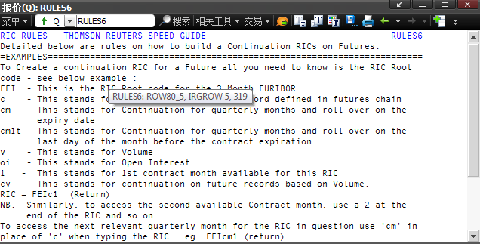

目前Reuters提供5种类型连续合约代码，包括：
1. 到期滚动换月(On Expiry)：适用于所有品种，即所有期货品种均有c1和cm1类型连续合约。

1.1 月度连续合约 (c)：
构建方式为根代码加上c和连续月份的数字，即：<RIC Root + c1> c2, c3, e.g. <SIc1>
c最大值受限于目前上市合约数量。

以白银为例，根据COMEX白银合约细则，上市合约月份为交割当月、之后2个月，23个月内的任何1月、3月、5月、9月，当前月份后的60个月内任何7月与12月。
分别对应如下月份：
- 交割当月：2014年8月；
- 之后两个月：2014年9月、10月；
- 23个月内的1月、3月、5月、9月：2014年9月，2015年1月、3月、5月、9月，2016年1月、3月、5月；
- 60个月内的7月和12月：2014年12月，2015年7月、12月，2016年7月、12月，2017年7月、12月，2018年7月、12月，2019年7月。
按照时间顺序排列并删除重复月份，目前白银有20个月份上市合约，连续合约c最大值为SIc20，对应2019年7月到期合约。

 |  |  |  |  | 1900-01-01 00:00:00

1.2. 季度连续合约 (cm)：
仅显示3月、6月、9月、12月是交易月份的合约。
构建方式为根代码加上c和连续季度的数字，<RIC Root + cm1> cm2, cm3 etc, e.g. <SIcm1>
cm最大值同样受限于目前在市交易合约数目。

以白银为例，根据COMEX白银合约细则，上市合约月份为交割当月、之后2个月，23个月内的任何1月、3月、5月、9月，当前月份后的60个月内任何7月与12月。
目前白银有20个月份上市合约，如上图。根据季度合约规则，对应如下。
对于连续合约的历史数据未作基期调整。即对于历史数据显示为3月、6月、9月、12月连续，仅对未来数据显示在市合约月份。

 | 0#SI: | 合约月份 | 月度连续代码 | 季度连续代码
 | SIQ4 | AUG4 | SIc1
 | SIU4 | SEP4 | SIc2 | SIcm1
 | SIV4 | OCT4 | SIc3
 | SIZ4 | DEC4 | SIc4 | SIcm2
 | SIF5 | JAN5 | SIc5
 | SIH5 | MAR5 | SIc6 | SIcm3
 | SIK5 | MAY5 | SIc7
 | SIN5 | JUL5 | SIc8
 | SIU5 | SEP5 | SIc9 | SIcm4
 | SIZ5 | DEC5 | SIc10 | SIcm5
 | SIF6 | JAN6 | SIc11
 | SIH6 | MAR6 | SIc12 | SIcm6
 | SIK6 | MAY6 | SIc13
 | SIN6 | JUL6 | SIc14
 | SIZ6 | DEC6 | SIc15 | SIcm7
 | SIN7 | JUL7 | SIc16
 | SIZ7 | DEC7 | SIc17 | SIcm8
 | SIN8 | JUL8 | SIc18
 | SIZ8 | DEC8 | SIc19 | SIcm9
 | SIN9 | JUL9 | SIc20

2. 主力合约 (For Volume)换月：仅为流动性高的合约制定，即不是每个合约都有主力合约连续代码。
- 主力合约 - 按交易量(v)或 (cv)
- 主力合约 – 按未平仓量 (coi)或(oi)
- 主力合约 – 按交易量和未平仓量 (cvoi)

字段说明：
当日成交量: Field 32, ACVOL_1, Today’s total trading volume.
当日未平仓量: Field 64, OPINT_1, Open interest.
上日成交量: Field 383, VOL ACC 2, the previous day’s accumulated volume.
上日未平仓量: Field 368, OPINT_2, Previous day's open interest.

成交量主力合约(如SIv1): 每日收盘后在HST_VOL(FID383)更新当日成交量，次日开盘前，选择上日成交量最大所对应的合约映射到主力合约v1代码上。
未平仓量主力合约(如SIoi1): 每日收盘后在OPINT_2(FID368)更新当日成交量，次日开盘前，选择上日未平仓量最大所对应的合约映射到主力合约oi1代码上。

累计成交量主力合约(如SIcv1)：只有连续两天次主力合约均超越主力合约量才进行换月。
对主力合约(按未平仓量)coi、主力合约(交易量和未平仓量)cvoi，仅比较当日交易情况。

XAG=
白银现货综合报价
XAG=

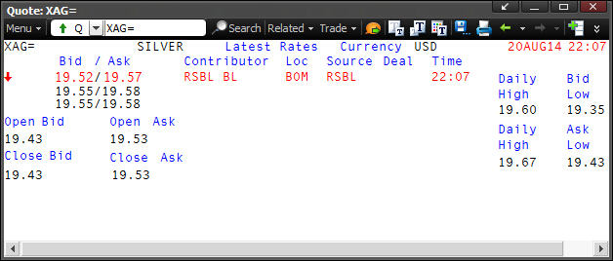

自2014年8月15日起，由汤森路透集团(Thomson Reuters)和芝加哥商业交易所集团(CME Group)于8月开始运营的白银的电子定盘价将正式对外发布，届时有117年历史的白银手工定盘价将被弃用。
在新白银电子定盘价方式启用之后，作为公信度高的权威性报价平台，路透现货白银综合代码<XAG=>下各报价商报价更为活跃。
路透现货白银综合代码包括以下列示所有报价商的报价。在CME集团和汤森路透取得白银定价权之后，更多的国内银行，如建设银行、平安银行、兴业银行、大华银行表示将在近期加入路透报价平台。

报价商RIC | 报价商EN | 报价商CN
XAG=CBGL | Commerzbank | 德国商业银行 |  | ./`x
XAG=CSZH | CR SUISSE | 瑞士信贷银行
XAG=EBSS | ICAP | 毅联汇业
XAG=MANL | MOCATTA | 加拿大丰业银行
XAG=STDL | STANDARD BK | 标准银行
XAG=UBSZ | UBS-IB | 瑞银投行部
XAG=ZKBZ | ZURCHER KB | 苏黎世银行
XAG=ANZA | ANZ | 澳新银行
XAG=ICBC | ICBC | 工商银行
XAG=RSBL | RSBL BL | 印度Riddhi Siddhi Bullion

XAG=BCHO | BANK OF CHINA | 中国银行
XAG=CCBB | CCB SH | 建设银行上海
XAG=BCOH | BANK OF COMM | 交通银行
XAG=CMBS | CMB SHANGHAI | 招行上海分行

也可通过报价商各自RIC分别查看报价信息，下表为北京时间2014年8月12日至2014年8月19日6个交易日的现货白银XAG=报价频率信息。

Ex/Cntrb.ID | 报价商 | 2014-08-19 | 2014-08-18 | 2014-08-15 | 2014-08-14 | 2014-08-13 | 2014-08-12
ANZ | 澳新银行 | 802 | 1,012 | 547 | 2,064 | 4,246 | 3,730
Commerzbank | 德国商业银行 | 709 | 734 | 939 | 966 | 991 | 860
CR SUISSE | 瑞士信贷银行 | 237 | 190 | 204 | 317 | 238 | 184
ICAP | 毅联汇业 | 1,315 | 1,804 | 1,569 | 1,634 | 1,667 | 1,446
MOCATTA | 加拿大丰业银行 | 7 | 5 | 4 | 10 | 7 | 6
STANDARD BK | 标准银行 | 1 | 1 | n/a | 1 | 1 | 1
UBS-IB | 瑞银投行部 | 464 | 427 | 410 | 492 | 491 | 403
ZURCHER KB | 苏黎世银行 | 1,437 | 1,357 | 1,441 | 1,441 | 1,437 | 1,441
ICBC | 工商银行 | 1,073 | 1,473 | 961 | 1,286 | 823 | 556
RSBL BL | 印度Riddhi Siddhi Bullion | 3,026 | 2,593 | n/a | 2,551 | n/a | n/a
BANK OF CHINA | 中国银行 | 2,236 | 3,847 | 2,479 | 2,812 | n/a | 2,209
CCB SH | 建设银行上海 | 3 | n/a | 1 | n/a | n/a | n/a
BANK OF COMM | 交通银行 | 5,937 |  | n/a | n/a | n/a | n/a
CMB SHANGHAI | 招行上海分行 | 7,603 | 6,362 | 6,936 | 3,751 | n/a | n/a
SILVER SPOT | 白银现货价 | 4 | 5 | 4 | 8 | 7 | 5
Reuters | 路透报价 | 408 | 556 | 548 | 564 | 595 | 552
总计 |  | 25,262 | 20,366 | 16,043 | 17,897 | 10,503 | 11,393

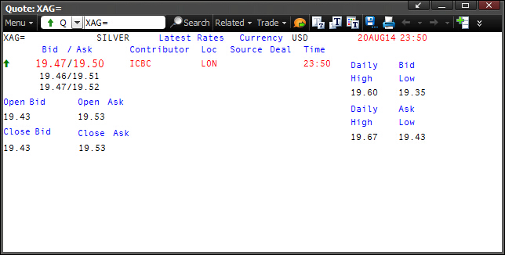
<XAG=>常用字段
FID Acronym 字段名称 | FID # 字段编号 | Data Type 字段类型 | Description 描述 |  | Sample FIDs 字段范例
DSPLY_NAME | 1900-01-03 00:00:00 | ALPHANUMERIC | 报价商名字和报价地点(若有) |  | ICBC LON
TIMACT | 5 | TIME | 最新报价对应的时间(以GMT时间表示) |  | 23:50:00
CURRENCY | 1900-01-15 00:00:00 | ENUMERATED | 报价货币 |  | USD
ACTIV_DATE | 1900-01-17 00:00:00 | DATE | TIMACT(5)对应的日期 |  | 2014-08-20
BID | 1900-01-22 00:00:00 | PRICE | 最新买价 |  | 1900-01-19 11:16:48
BID_1 | 1900-01-23 00:00:00 | PRICE | 次新买价 |  | 1900-01-19 11:02:24
BID_2 | 1900-01-24 00:00:00 | PRICE | 第三新买价 |  | 1900-01-19 11:16:48
ASK | 1900-01-25 00:00:00 | PRICE | 最新卖价 |  | 1900-01-19 12:00:00
ASK_1 | 1900-01-26 00:00:00 | PRICE | 次新卖价 |  | 1900-01-19 12:14:24
ASK_2 | 1900-01-27 00:00:00 | PRICE | 第三新卖价 |  | 1900-01-19 12:28:48
TRD_UNITS | 1900-02-22 00:00:00 | ENUMERATED | 金融工具报价精度 (0.1, 0.01等) |  | 2DP
LOTSZUNITS | 1900-02-23 00:00:00 | ENUMERATED | 合约交易单位 (物理单位) |  | OZS
OPEN_BID | 1900-02-26 00:00:00 | PRICE | 开盘买价 |  | 1900-01-19 10:19:12
TURNOVER | 1900-04-09 00:00:00 | PRICE | 开盘卖价 |  | 1900-01-19 12:43:12
CLOSE_BID | 1900-02-28 00:00:00 | PRICE | 收盘买价 |  | 1900-01-19 10:19:12
CLOSE_ASK | 1900-03-01 00:00:00 | PRICE | 收盘卖价 |  | 1900-01-19 12:43:12
BID_HIGH_1 | 1900-07-21 00:00:00 | PRICE | 日最高买价 |  | 1900-01-19 14:24:00
YRBIDLOW | 1900-07-24 00:00:00 | PRICE | 日最低买价 |  | 1900-01-19 08:24:00
YRBIDHIGH | 1900-07-23 00:00:00 | PRICE | 日最高卖价 |  | 1900-01-19 16:04:48
BID_LOW_1 | 1900-07-22 00:00:00 | PRICE | 日最低卖价 |  | 1900-01-19 10:19:12

LME Select
LME电子盘数据 - 铜&镍
伦敦金属交易所

LME交易规则可以分为场内交易和场外交易。
场内交易包括Ring和Kerb trading，上下午两节各分为两个分商品专门小节(Ring Trading)和一个各商品混合交易小节(Kerb Trading)。
如下图时间表所示，交易时间为伦敦时间11:40-17:00。
- 其中Ring Session上下午各两节，每一节中每个品种有5分钟的公开喊价交易时间。
- 在上下午Ring Session之后设置一节混合交易小节Kerb trading，所有品种均可在此时段交易。

场外交易包括LME Select电子盘交易和Interoffice办公室电话交易。
- 其中办公室电话交易(Interoffice trading)24小时不间断。
- 电子盘交易(LME Select)只能交易标准的3M合约，交易时间为伦敦时间01:00-19:00。

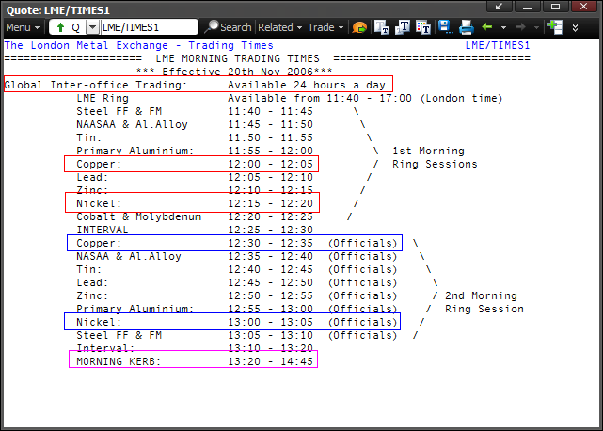
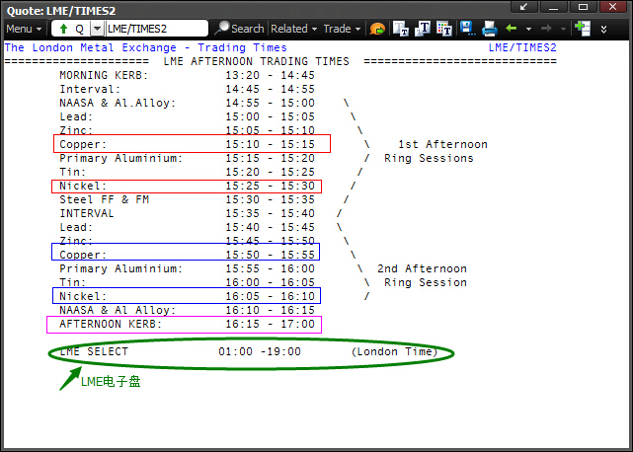

以下为LME Select电子盘合约相关信息供参考。

LME Select 电子盘
品种_CN | 品种_EN | 3月期合约RIC
Copper | 铜 | MCU3=LX
Nickel | 镍 | MNI3=LX

Aluminium | 铝 | MAL3=LX
Lead | 铅 | MZN3=LX
Zinc | 锌 | MPB3=LX
Tin | 锡 | MSN3=LX
Al.Alloy | 铝合金 | MAA3=LX
NASAA | 特种铝合金 | MNA3=LX
Steel | 钢 | FMD3=LX
Cobalt | 钴 | CBD3=LX
Molybdenum | 钼 | MOD3=LX

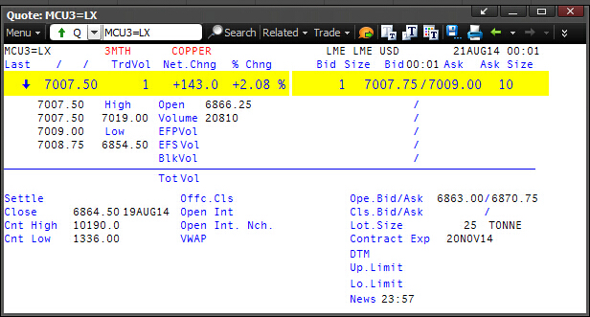
LME 3月期合约常用字段
FID Acronym 字段名称 | FID # 字段编号 | Data Type 字段类型 | Description 描述 | Sample FIDs 字段范例
宋体 | 1900-01-03 00:00:00 | ALPHANUMERIC | 金融工具名称 | 3MTH COPPER
RDN_EXCHID | 4 | ENUMERATED | 交易所代码 | LME
TIMACT | 5 | TIME | 最新价TRDPRC(6)的时间(以GMT时间表示) | 0:01:00
TRDPRC_1 | 1900-01-06 00:00:00 | PRICE | 最新价 | 1919-03-08 12:00:00
TRDPRC_2 | 1900-01-07 00:00:00 | PRICE | 倒数第二笔最新价 | 1919-03-08 12:00:00
TRDPRC_3 | 1900-01-08 00:00:00 | PRICE | 倒数第三笔最新价 | 1919-03-10 00:00:00
TRDPRC_4 | 1900-01-09 00:00:00 | PRICE | 倒数第四笔最新价 | 1919-03-09 18:00:00
TRDPRC_5 | 1900-01-10 00:00:00 | PRICE | 倒数第五笔最新价 | 1919-03-11 00:00:00
NETCHNG_1 | 1900-01-11 00:00:00 | PRICE | 涨跌 为最新价TRDPRC_1(FID6)与经调整的昨日收市价HST_CLOSE(FID21)的差值, RDPRC_1(FID6)更新非零值时本字段进行实时计算更新. | 1900-05-22 00:00:00
HIGH_1 | 1900-01-12 00:00:00 | PRICE | 日最高成交价 | 1919-03-20 00:00:00
LOW_1 | 1900-01-13 00:00:00 | PRICE | 日最低成交价 | 1918-10-06 12:00:00
PRCTCK_1 | 1900-01-14 00:00:00 | ENUMERATED | 交易方向符号, 和上笔交易相比的交易方向. 显示为U(UP上箭头/up tick or zero uptick): 当TRDPRC_1(FID6)大于前值, 若FID6前值为空, 则判别标准为FID6大于PRV_LAST(FID762). 显示为D(DOWN下箭头/down tick or zero downtick): 当TRDPRC_1(FID6)小于前值, 若FID6前值为空, 则判别标准为FID6小于PRV_LAST(FID762). 显示为空(unchanged tick): 当TRDPRC_1(FID6)等于前值, 若FID6前值为空, 则判别标准为FID6等于PRV_LAST(FID762). | ↓
CURRENCY | 1900-01-15 00:00:00 | ENUMERATED | 金融工具报价货币 | USD
TRADE_DATE | 1900-01-16 00:00:00 | DATE | 最新成交价TRDPRC_1(6)的日期 | 2014-08-21
TRDTIM_1 | 1900-01-18 00:00:00 | TIME | 最新成交价TRDPRC_1(6)的时间 | 0:01:00
OPEN_PRC | 1900-01-19 00:00:00 | PRICE | 本日开盘价 | 1918-10-18 06:00:00
HST_CLOSE | 1900-01-21 00:00:00 | PRICE | 上收盘价 | 1918-10-16 12:00:00
BID | 1900-01-22 00:00:00 | PRICE | 最新买价 | 1919-03-08 18:00:00
ASK | 1900-01-25 00:00:00 | PRICE | 最新卖价 | 1919-03-10 00:00:00
BIDSIZE | 1900-01-30 00:00:00 | INTEGER | 最新买价对应的买量 | 1900-01-01 00:00:00
ASKSIZE | 1900-01-31 00:00:00 | INTEGER | 最新卖价对应的卖量 | 1900-01-10 00:00:00
ACVOL_1 | 1900-02-01 00:00:00 | INTEGER | 当日成交量 | 1956-12-21 00:00:00
CONTR_MNTH | 1900-02-10 00:00:00 | ALPHANUMERIC | 交割月份. 对LME Select而言, 均为3月期合约. | 3MT
TRD_UNITS | 1900-02-22 00:00:00 | ENUMERATED | 金融工具报价精度 (0.1, 0.01等) | 2DP
LOTSZUNITS | 1900-02-23 00:00:00 | ENUMERATED | 合约交易单位 (物理单位) 如: 克, 吨等, 需要结合FID198数量单位一起看, 如1000克/手, 5吨/手等. | TONNE
PCTCHNG | 1900-02-25 00:00:00 | PRICE | 涨跌百分比 根据最新价TRDPRC_1(FID6)与HST_CLOSE(FID21)差值计算更新. | 1900-01-02 01:55:12
LOCHIGH | 1900-03-02 00:00:00 | PRICE | 历史最高价. | 1927-11-24 00:00:00
LOCLOW | 1900-03-03 00:00:00 | PRICE | 历史最低价. | 1903-08-28 00:00:00
OPINT_1 | 1900-03-04 00:00:00 | INTEGER | 未平仓量 | 0:00:00
EXPIR_DATE | 1900-03-07 00:00:00 | DATE | 到期日 | 2014-11-20 00:00:00
SETTLE | 1900-03-10 00:00:00 | PRICE | 结算价格 | 0:00:00
TRDVOL_1 | 1900-06-26 00:00:00 | INTEGER | 最新成交量. 即TRDPRC_1(FID6)对应的成交量, 更新方法为(Incoming FID32 - Current FID32) | 1900-01-01 00:00:00
LOT_SIZE_A | 1900-07-16 00:00:00 | PRICE | 合约交易单位（数字部分） 如: 1000, 5等, 需要结合FID198数量单位一起看, 如1000克/手, 5吨/手等. | 1900-01-25 00:00:00

